Hoja1
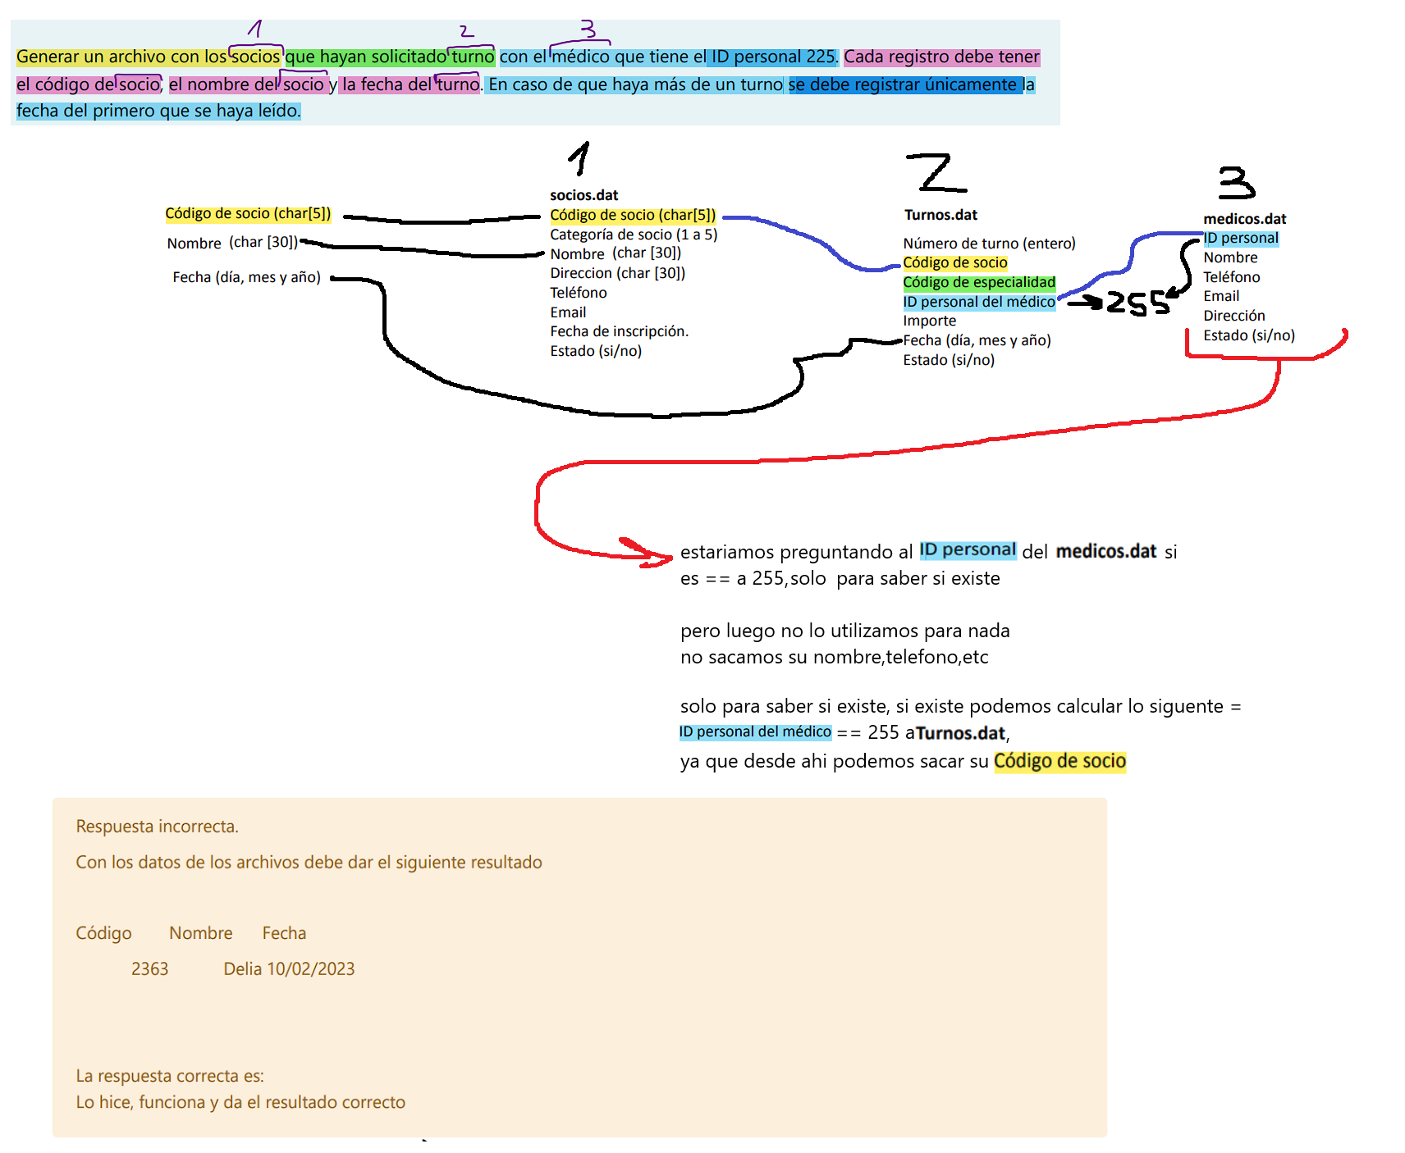
.
.
.
.
. |  |  |  |  |  |  |  |  |  | si ya se cargo un registro, que tiene la misma ID de Codigo de socio
. |  |  |  |  |  |  |  |  |  | ya los proximos codigos que tengan el mismo ID que el primero que se grabo
. |  |  |  |  |  |  |  |  |  | no se GUARDAN
.
. |  |  |  |  |  |  |  |  |  | Solo se guarda el primero
.
.
.
.
.
.
.
.
.
.
.
.
.
.
.
.
.
.
.
.
.
.
.
.
.
.
.
.
.
.
.
.
.
.
.
.
.
.
.
.
. |  |  |  |  |  |  |  | Fecha
. | socios.dat | Código de socio | Categoría de socio | Nombre | Direccion | Teléfono | Email | dia | mes | año | estado
. | 1 | 2363 | 3 | Delia | Acacias 229 | 47268015 | Delia@email.com | 12 | 12 | 2020 | 1
. | 2 | 1823 | 4 | Carlos | Gorriones 163 | 49014283 | Carlos@email.com | 5 | 10 | 2021 | 1
. | 3 | 9985 | 5 | Sandra | Talas 838 | 44783742 | Sandra@email.com | 17 | 12 | 2020 | 1
. | 4 | 2678 | 2 | Julia | Yrigoyen 132 | 46742947 | Julia@email.com | 27 | 6 | 2021 | 1
. | 5 | 7011 | 2 | Cecilia | Artigas 797 | 42654741 | Cecilia@email.com | 8 | 9 | 2020 | 1
. | 6 | 9172 | 4 | Andres | Libertador 678 | 45511007 | Andres@email.com | 19 | 3 | 2021 | 1
. | 7 | 8181 | 5 | Pedro | Calandrias 891 | 41627293 | Pedro@email.com | 31 | 5 | 2020 | 1
. | 8 | 5361 | 2 | Maximiliano | Alamos 589 | 45423678 | Maximiliano@email.com | 9 | 12 | 2020 | 1
...

